굴삭기 1_작업계획서
작업계획서 작성방법 안내
하역운반기계/건설기계/중량물취급 작업계획서
(산업안전·보건기준에 관한 규칙 제38조)
1.작업개요 |  |  |  |  | 작성일자 : 202 년 월 일 |  | ※작업계획서 작성법 안내
공사명 | 0000 신축공사 |  |  | 협력사명 |  |  | ○ 공사명 : 공사명 기입
사용 기간 | 시작 : 202 / / | 종료 : 202 / / |  | 사용 장소 |  | 지상1층~지하2층 | ○ 협력사명 : 시공업체 도급 명체명 작성
운반경로 | 시점 : | 종점 : |  | 제한 속도 |  | 옥내 5km 이하 | ○ 사용기간 : 사용 예정 기간 기입 예) 시작 : 21.1.4 종료 : 21.12.30
작업지휘자 |  | 신호수 |  | 신호방법 |  | 수신호 / 무전기 | ○ 사용장소 : 현장 내 장소
운전원 성명 |  | 운전원 자격 |  | 근로자 교육일자 |  |  | ○ 운반경로 : 하역운반기중 지게차, 구내운반차(토모터), 고소작업대,화물자동차, 이동식크레인의 운반경로 시작점과 종점 작성 |  |  |  | 고소작업대 작성예) |  | 토모터 작성예)
2.중량물 종류 및 형상 |  |  |  |  |  |  | ○ 제한 속도 : 주작업 장소 옥외, 옥내 체크 |  |  |  | 위험종류 | 안전대책 | 위험종류
종류(명칭) | 철근 | 화물 크기(cm) | (250)×(250)×(8000) | 화물 형상 |  | 사각 / 원통 / 구형 / 기타 | ○ 작업 지휘자 : 공사안전감독자 기입 |  |  |  | 추락예방 | 안전모착용,안전대 난간에 고리 걸것,작업대內 작업실시,안전난간 제거금지 | 추락예방 | 운전자외 탑승금지,견인대차 작업자 탑승금지,안전벨트착용
화물 중량 | 108kg | 운반(EA(톤)/회) | 136회 | 운반거리(m) |  | 10m | ○ 신호수 : 당일 신호수 기입 |  |  |  | 낙하예방 | 작업대內 최소공구 적재,작업대 하부 접근통제,작업대 자재류 적재 최소화 | 낙하예방 | 해당사항없음
종류(명칭) | H-Beam | 화물 크기(cm) | (250)×(250)×(13000) | 화물 형상 |  | 사각 / 원통 / 구형 / 기타 | ○ 작업 지휘자 : 공사안전감독자 기입 |  |  |  | 추락예방 | 안전모착용,안전대 난간에 고리 걸것,작업대內 작업실시,안전난간 제거금지 | 추락예방 | 운전자외 탑승금지,견인대차 작업자 탑승금지,안전벨트착용
화물 중량 | 1.3ton | 운반(EA(톤)/회) | 51회 | 운반거리(m) |  | 최대 20m | ○ 신호수 : 당일 신호수 기입 |  |  |  | 낙하예방 | 작업대內 최소공구 적재,작업대 하부 접근통제,작업대 자재류 적재 최소화 | 낙하예방 | 해당사항없음
3.장비제원 |  |  |  |  |  |  | ○ 운전원 성명 및 자격 : 운전원 성명 및 자격 확인 후 기입 |  |  |  | 충돌예방 | 신호수 배치 하여 이동 운행, 주행중 경보음 정상 확인 | 충돌예방 | 제한속도준수((옥내8km/h,옥외10km/h),빗길 감속운행,
건설기계명 | 굴착기 | 모델 | HX140Acr | 장비 규격 |  | 13.7 톤 | ○ 근로자교육일 : 작업 전 안전교육 실시 후 기입 |  |  |  | 전도예방 | 작업대 정격하중 초과 금지,작업장 수평확인, 요철바닥/경사지 고소작업금지 고소작업차(스카이):아웃트리거,받침목설치,지반확인,안전하중 준수,고임목 설치 | 전도예방 | 편하중 적재금지,금회전·급정지등 금지,지정운전자 운전,
등록번호 |  | 등록업체 |  | 장비 작업반경(m) |  | 7.6M | ○ 종류(명칭) : 중량물의 명칭 기입 | ○ 크기(cm) : (W*L*H) | ○ 운반(EA(톤)/회) : 예) 3EA/ 회 또는 3톤/1회 |  | 협착예방 | 과상승방지봉 4개(H 40cm)설치,비상정지/리미트기능 확인 | 협착예방 | 대차밖 튀어나오게 적재 금지, 필요시 고박조치,운행로 간섭물 제거
검사유효기간 | 22.03.15~25.03.14 | 가입보험기간 | 2023/03/15 ~ 2024/03/15
줄걸이 작업 | 재료 |  | 보조 달기구 / 체결장구 | 종류 |  |  | ○ 건설기계명 : 사용 건설기계장비명 | ○ 모델 : 장비 모델명
 | 허용하중 |  |  | 허용하중 |  |  | ○ 장비 규격 : 지게차 적재능력 0 ton / 토모터 견인능력 00 ton/ 크레인호이스트 인양능력 0 ton 으로 작성 |  |  |  | 지게차 작성예) |  | 크레인/호이스트 작성예)
4. 작업장소 및 운행경로 (도면에 의거 장비위치 및 동선표시) |  |  |  |  |  |  | ○ 등록번호 : 장비 등록번호 작성 | ○ 등록업체 : 장비 관리 업체 |  |  | 위험종류 | 안전대책 | 위험종류
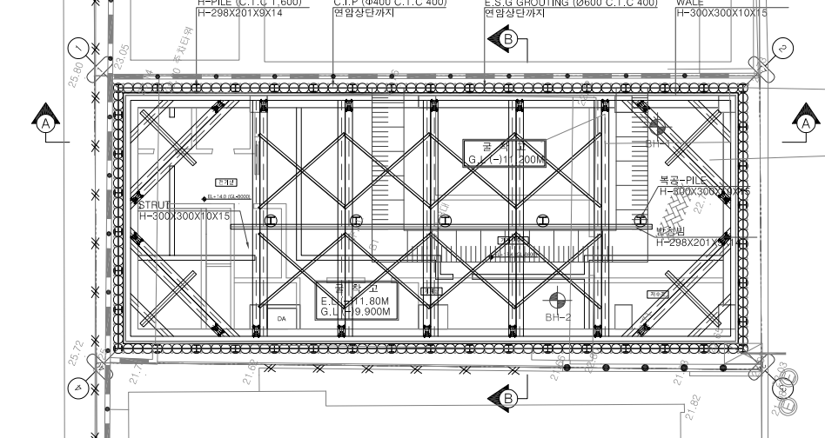
통일교 건물
▣ 도면 첨부(도면에 작업장소 및 운행경로 표시) ★작업지휘자, ▲신호수, ●작업자 |  |  |  |  |  |  | ○ 장비 작업반경 : 크레인/호이스트는 중량물 인양상태에서 운반할수 있는 작업반경 작성. |  |  |  | 추락예방 | 운전자외 탑승금지, 포크/화물 위에 탐승금지, 운전자 안전밸트/보호구 착용 | 추락예방 | 해당사항 없음
 |  |  |  |  |  |  | 지게차/구내운반차(토모터)/고소작업대는 회전반경 작성 |  |  |  | 낙하예방 | 화물크기 맞춰 포크조정,편하중 금지,필요시 고박조치, | 낙하예방
 |  |  |  |  |  |  | ○ 검사유효기간 : 안전검사 대상 장비는 안전검사 합격필증에 기재된 유효기간 작성/ 검사 미대상은 '해당없음' 작성 |  |  |  | 충돌예방 | 시야확보 상태 운행, 신호수 지시준수,제한속도 준수(옥내 8km/h,옥외10km/h) | 충돌예방 | 작업구역 통제조치, 신호수 배치 및 지시 준수,경로 간섭물 제거
 |  |  |  |  |  |  | ○ 보험가입기간 : 디젤지게차 등 건설기계등록장비는 해당 보험 가입 기간 작성/ 미대상은 '해당없음' 작성 |  |  |  | 전도예방 | 적재운반시 내리막 후진운행, 오르막 전진운행,적재하중 초과금지,요철로 회피 | 전도예방
2차시공 이동방향
 |  |  |  |  |  |  | ○ 줄걸이작업 허용하중: 줄걸이 제품 성적서/제원표 최대 허용하중 작성 |  |  |  | 협착예방 | 작업장,통로 출입통제,간섭물 제거,신호수 지시준수,포크밑 출입통제,안전화/안전모 착용 | 협착예방 | 유도 로프사용,신호수 배치,인양 반경내 출입금지 조치,안전모,안전화착용
 |  |  |  |  |  |  | ○ 보조달기구/체결장구 : 보조달기구 명칭 작성 및 제원표 허용하중 작성
 |  |  |  |  |  |  | 체결장구 명칭(예 샤클) 작성 및 제원표 허용하중 작성

2차시공
보조달기구 / 체결장구
 |  |  |  |  |  |  | ○ 작업장소 및 운행경로 : 첨부 샘플 참조

호텔 건물
벽및 지하구조물파쇄
치과 건물
★ ▲
●
게이트
① 천공작업 보조장비
천공 후 철근 근입 및 콘크리트 주입, 토사정리

② 출입구 지하 구조물 철거
현장 입구

5. 작업순서 및 작업방법 |  |  |  |  |  |  | ○ 작업순서 및 작업방법 : 작업진행 순서별 작업방법 작성
1. 천공 후 철근 근입 및 콘크리트 주입. |  |  |  |  |  |  | 작성예) 지게차 작업
2. 천공 후 슬러지제거. |  |  |  |  |  |  | 1. 작업전 지게차 점검 실시(유압,조정,브레이크,밧데리충전상태 등) |  |  | 4. 지게차 보관 주차장에서 화물차 자재 하역장으로 이동
3. 바닥정리및 평탄화 작업. |  |  |  |  |  |  | 2. 작업장 운반경로 설정,경로 안전확보 |  |  | 5. 자재 지게차로 하역작업->지게차 적재상태로 작업장까지 운반
4. 지하층 굴착 및 토사반출 |  |  |  |  |  |  | 3. 작업지휘자 및 신호수 배치 , 운전자 자격 확인 |  |  | 6. 작업장 자재 하역후 지게차 보관장으로 이동 및 주차
위험 종류 | 안전대책 |  |  |  |  |  | ○ 사고예방 대책 : 각 샘플 참조
추락예방 | 운전자외 탑승금지, 포크/화물 위에 탐승금지, 운전자 안전밸트/보호구 착용
충돌예방 | 작업구간 구획, 신호수 배치, 경보등, 경보음 작동 확인
협착예방 | 작업장,통로 출입통제,간섭물 제거,신호수 지시준수,포크밑 출입통제,안전화/안전모 착용
◎ 작성기준 : | 장기작업(월대/직영) : 동일작업시 1회 제출
 | 단기작업(일대 장비) : 일일 계획서 제출 (필수작성 - 크레인류, 고소장비류, 굴삭기)
◎ 작성FLOW : | 협력사 작성→ 주관부서 담당자 검토 → 주관부서 팀장 승인 ※ 안전환경팀 현장 점검시 확인
［주］별표(*) 표시 : 차량계 하역 운반기계 해당사항 임
- 차량계 하역운반기계 : 지게차, 구내운반차, 고소작업대(차), 화물자동차, 이동식 크레인
- 차량계 건설기계 : 도저형 건설기계, 모터그레이더, 로더, 스크레이퍼, 크레인현 굴착기계, 굴삭기, 항타기 및 항발기
콘크리트 펌프카, 덤프트럭, 콘크리트 믹서트럭, 준설용&도로포장용 건설기계, 상기와 유사한 구조 기능을 갖는 기계
작성자 : (서명) 담당자 : (서명) 안전관리자 : (서명) 안전보건총괄책임자 : (서명)

첨부파일(면허증,기초안전보건교육이수증,운전면허증)
